①全体構成
全体構成

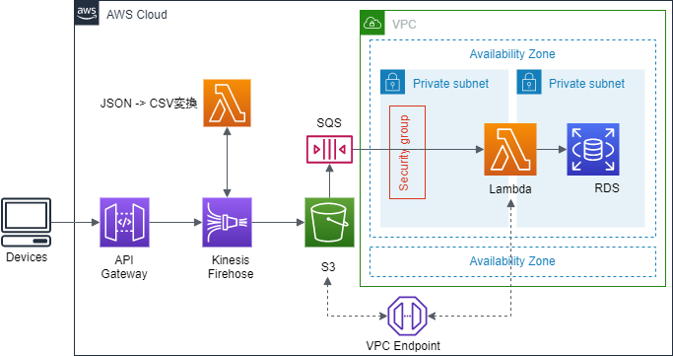
API Request
S3:processing-failed/2019/...
データ変換Lambda
S3: firehose-success/2019/...
SQS
Firehose
Lambda
RDS
OK
NG
OK
NG

 | ●このテンプレートの処理流れ
 |  | ①Meraki Cloudが30秒一回API Gateway呼び出し、位置情報をプッシュする
 |  | ・位置情報はJSONタイプのデータ
 |  | ②API GatewayからデータをKinesis Firehoseに移動する。
 |  | ・Firehoseでデータが一定の時間にバッファされ、現在の設定は1Mbと60秒
 |  | ・いずれか上の条件を超えると、JSONデータをCSVタイプに変換するLambdaが呼びだされる
 |  | ・Firehoseの結果はS3に保存する。
 |  | ③S3からRDSにデータを書き込む。
 |  | ・SQSにFirehoseのデータを送るためS3トリガー
 |  | ・SQSでRDSにデータ書き込むため、Lambdaを呼び出す。

②エラーハンドリング
エラーハンドリング
API Request
S3:processing-failed/2019/...
データ変換Lambda
S3: firehose-success/2019/...
SQS
Firehose
Lambda
RDS
OK
NG
OK
NG

※エラー発生する可能性：
1.API Gatewayのデータと設定されたサンプルが違う
2.RDSにConnectionの数がオーバーされる
3.Firehoseに溜るデータが大きくて、Lambdaが書き込めない

1.API Gatewayのデータと設定されたサンプルが違う → Firehoseでエラーハンドリングされる
・エラーのログはprocessing-failed/2019/…に保存しておく | 完了
・エラーを通知できるように、「processing-failed/」のトリガー設定することができる | 未実施

2.RDSにConnectionの数がオーバーされる → SQSに再実行される
・VisibilityTimeout：5秒 | 完了
・MessageRetentionPeriod : 60秒 | 完了
・エラーを通知できるように、LambdaでSNS呼び出しを設定することができる | 未実施

3.Firehoseに溜るデータが大きくて、Lambdaが書き込めない
・１つクエリ文字列は65532を超えると処理できなくなる。 | 未実施
→データがLambdaに分けられて、Auroraに書き込む

③環境立上げ
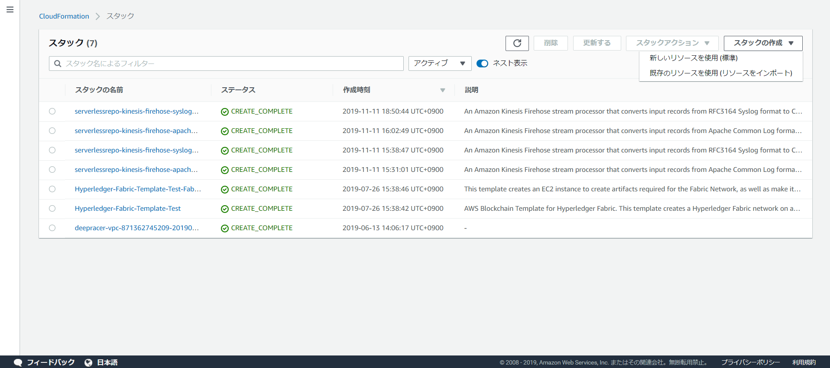
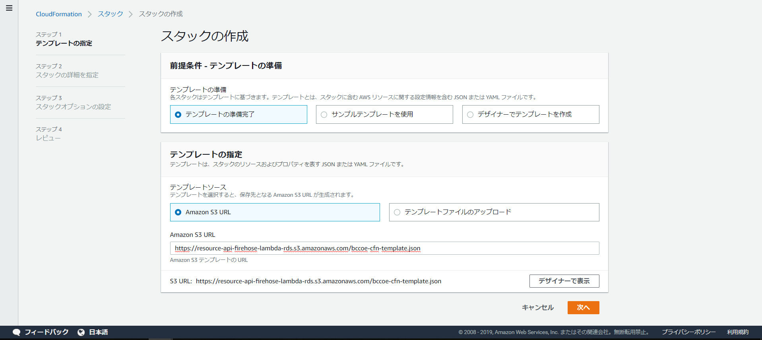
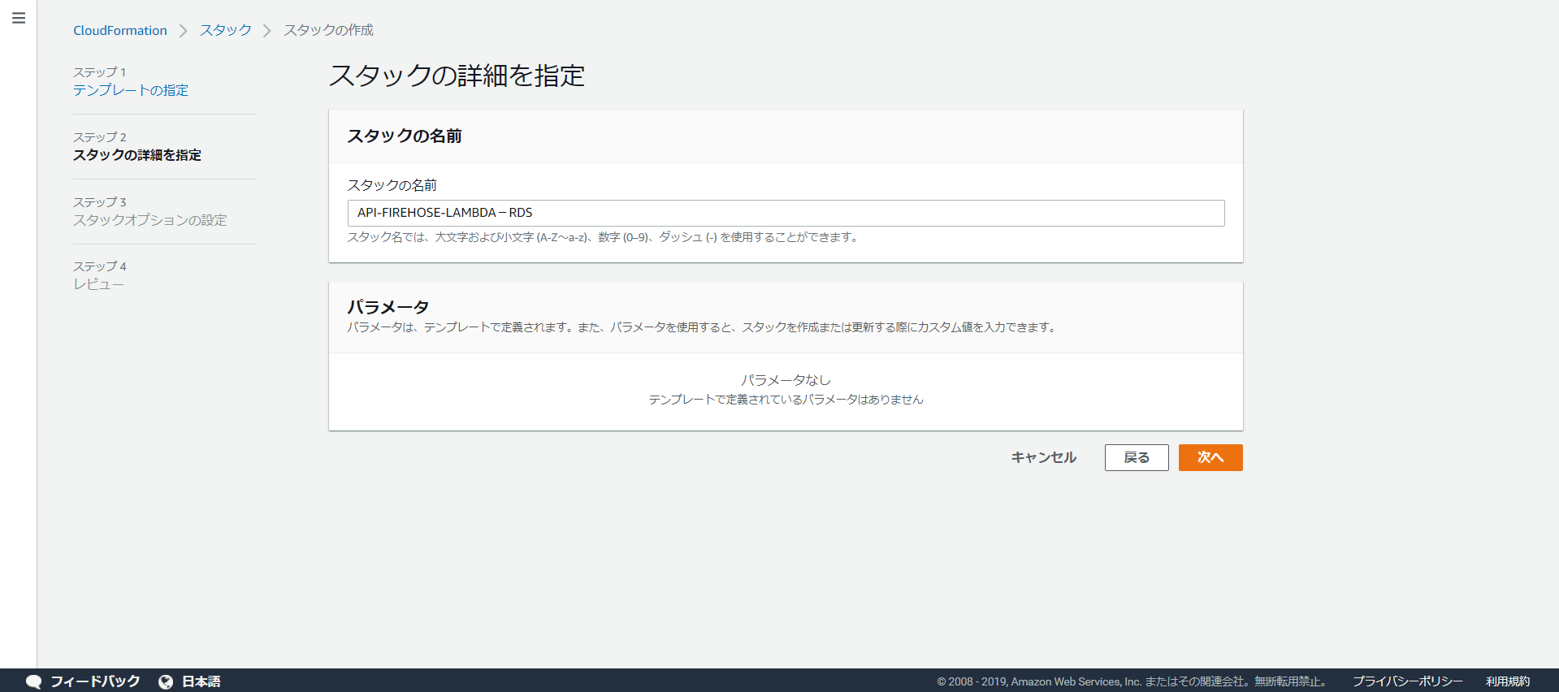
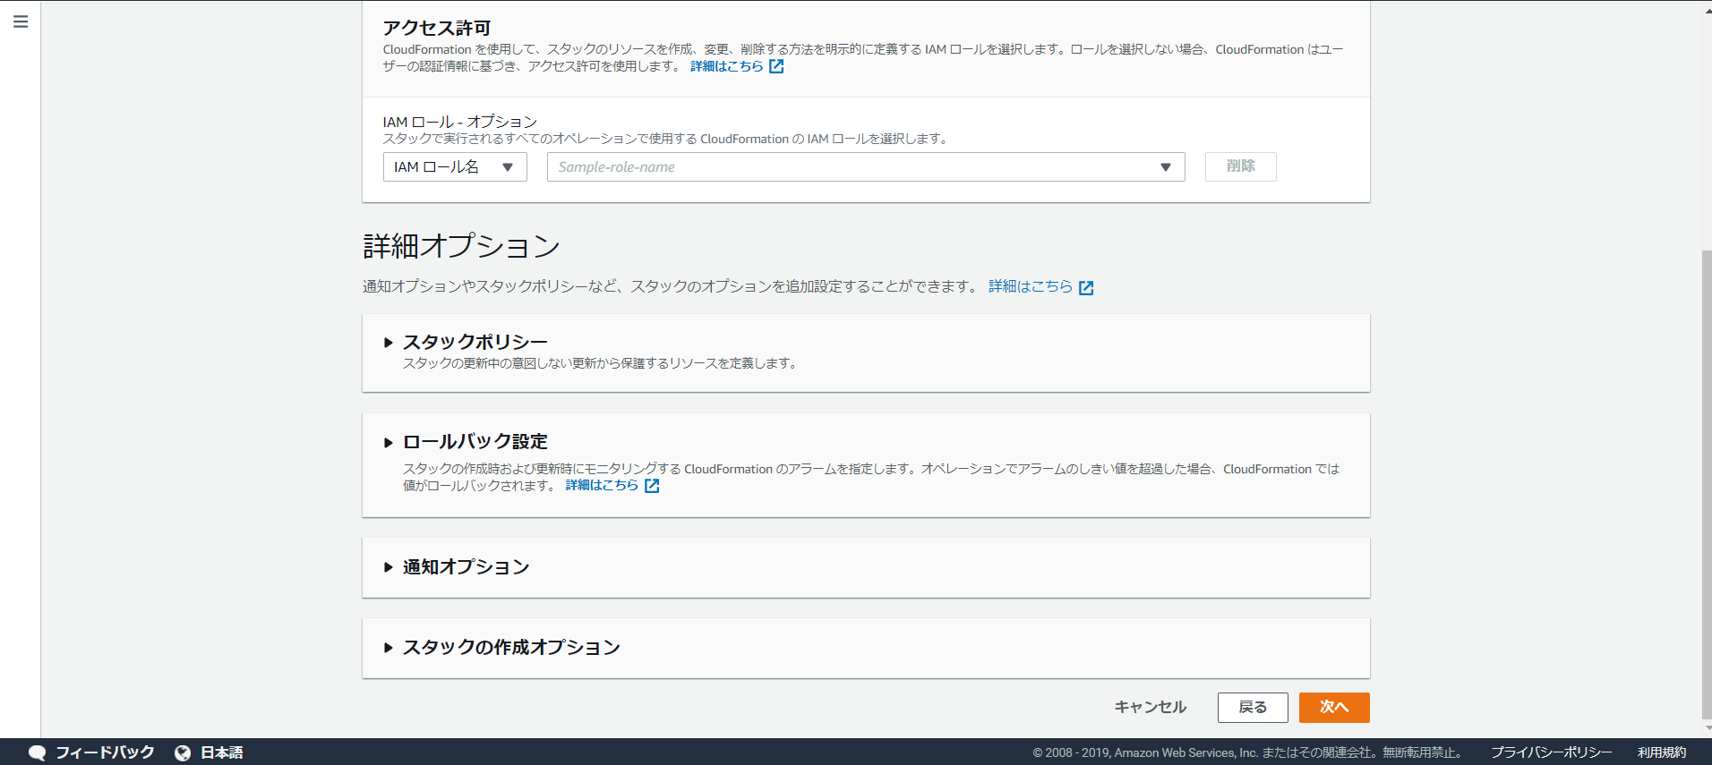
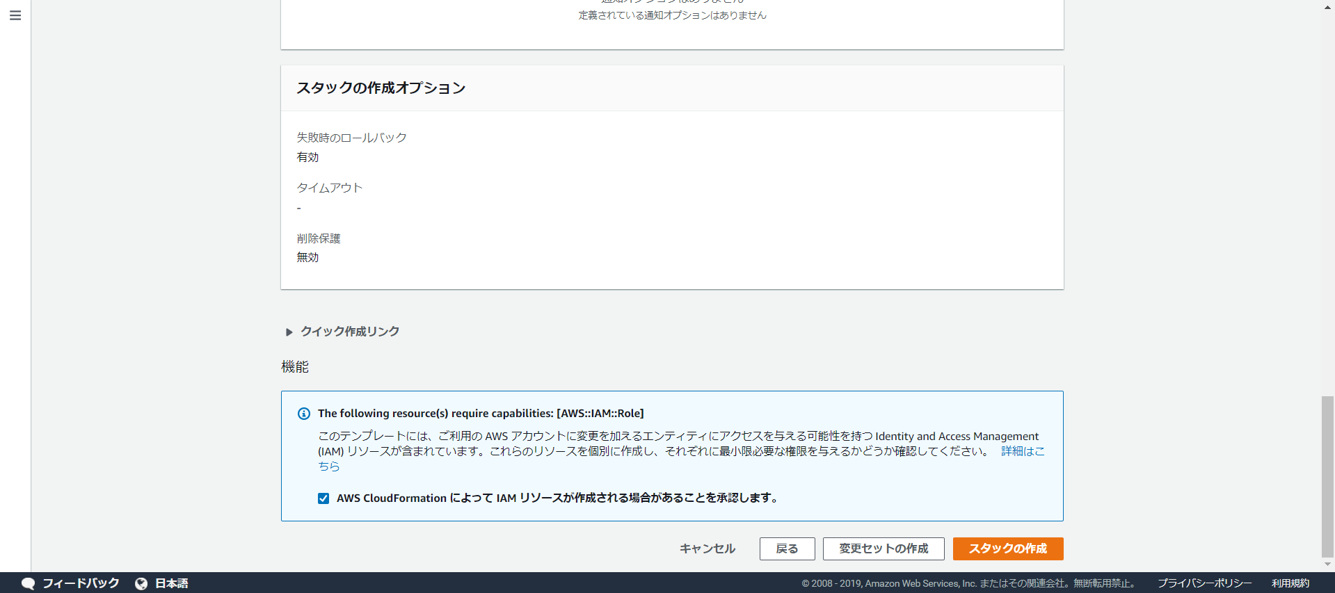
１.S3バケット作成：
※バケット名:resource-api-firehose-lambda-rds
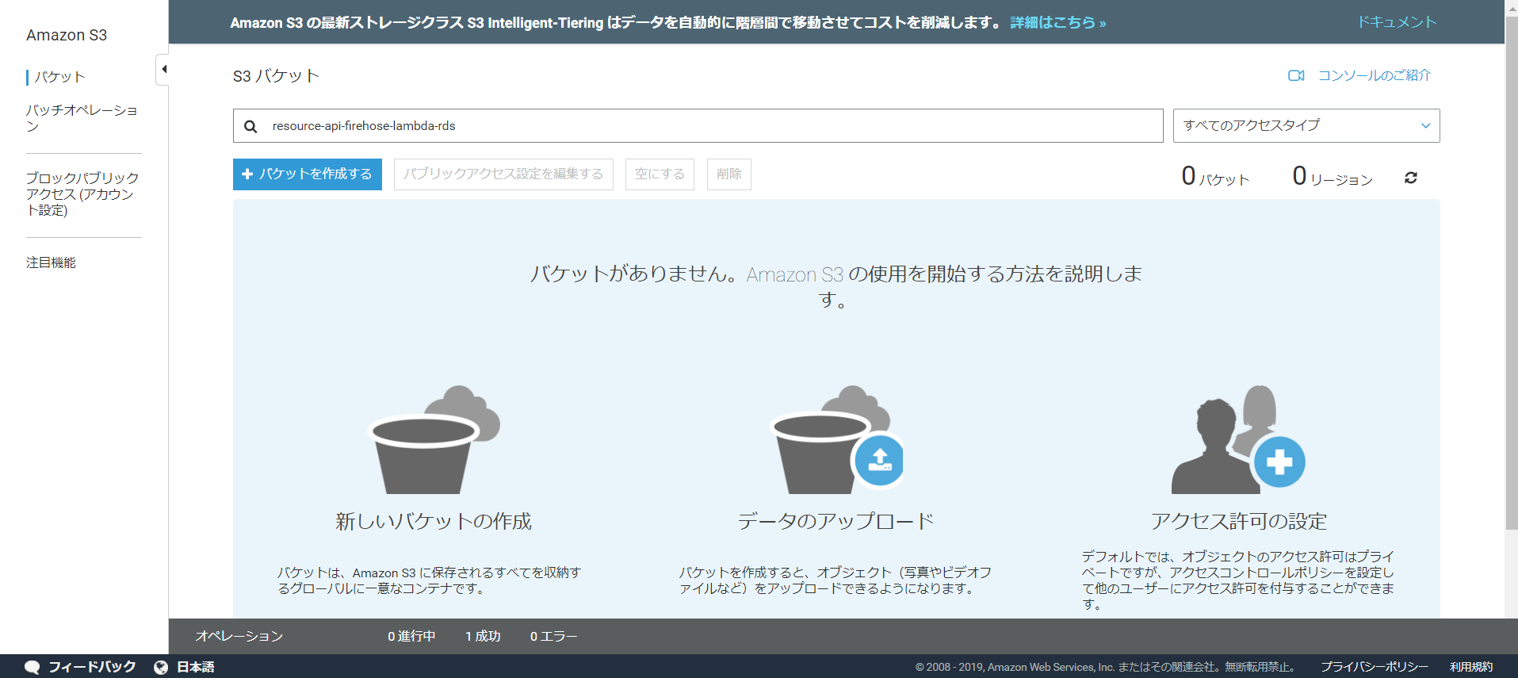

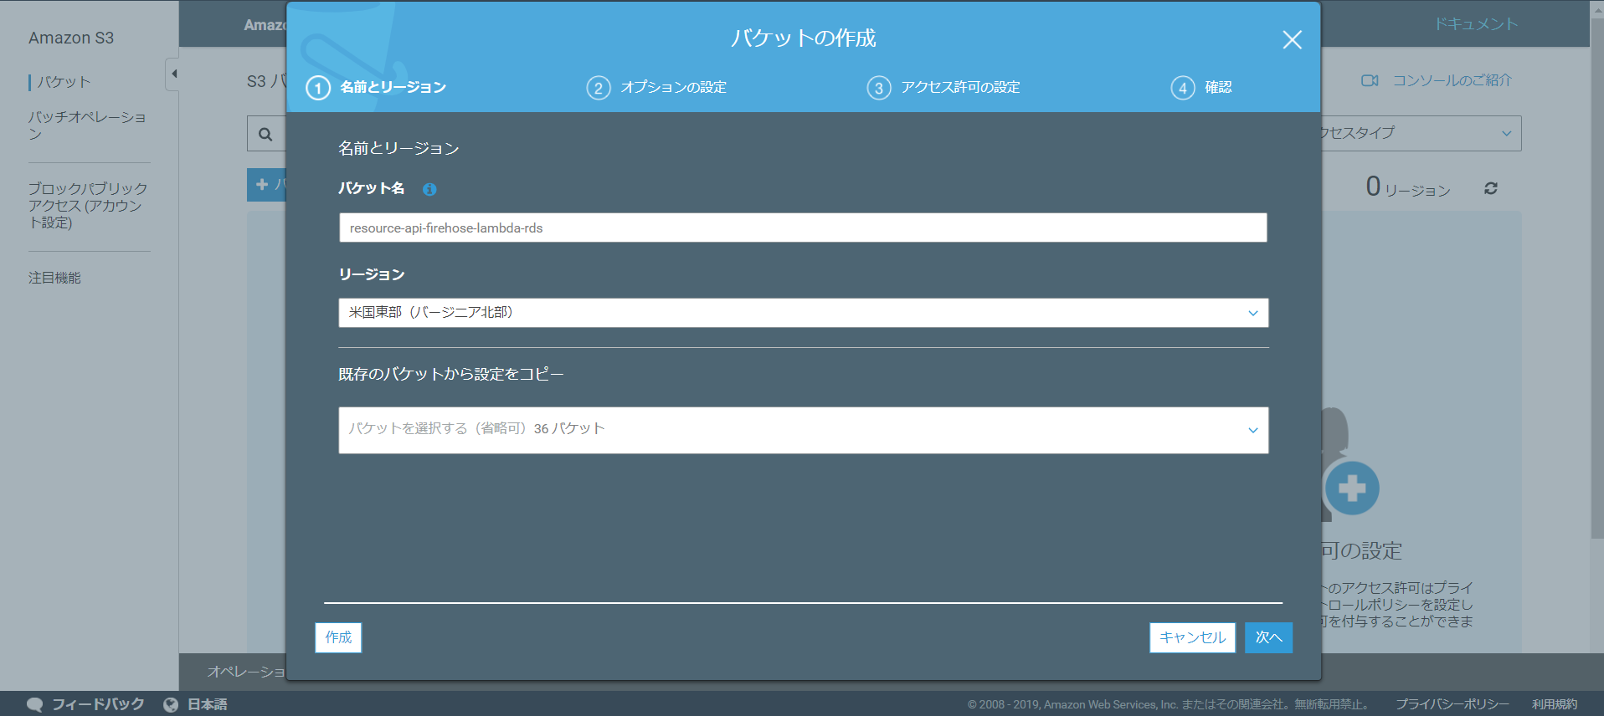

2.S3にソースコードをアップロード
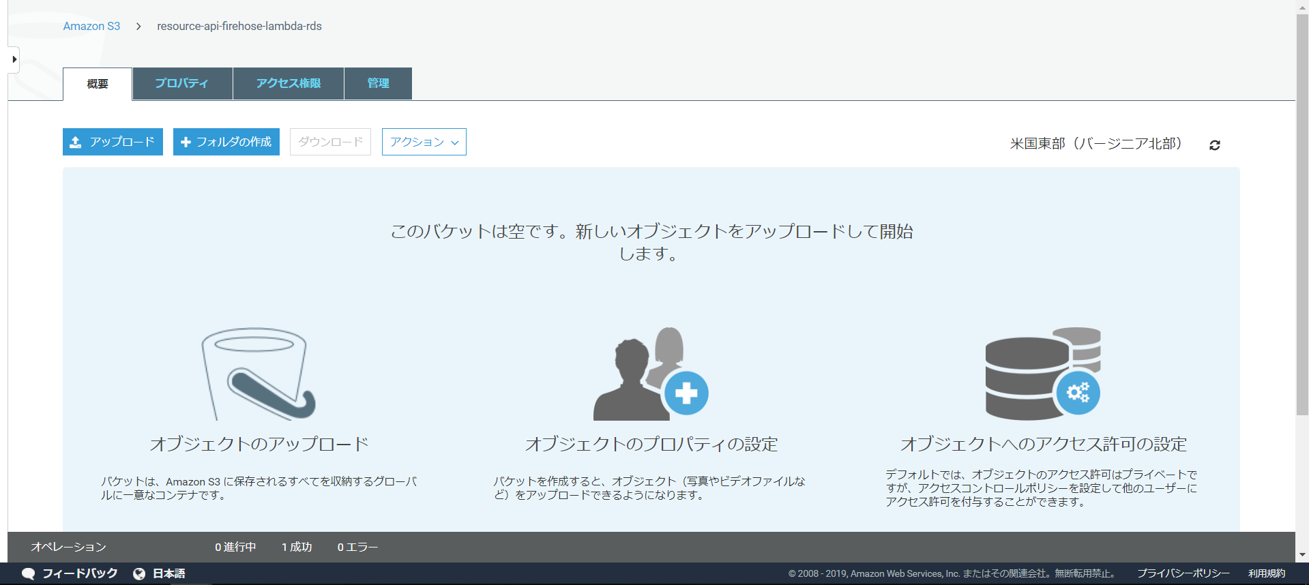

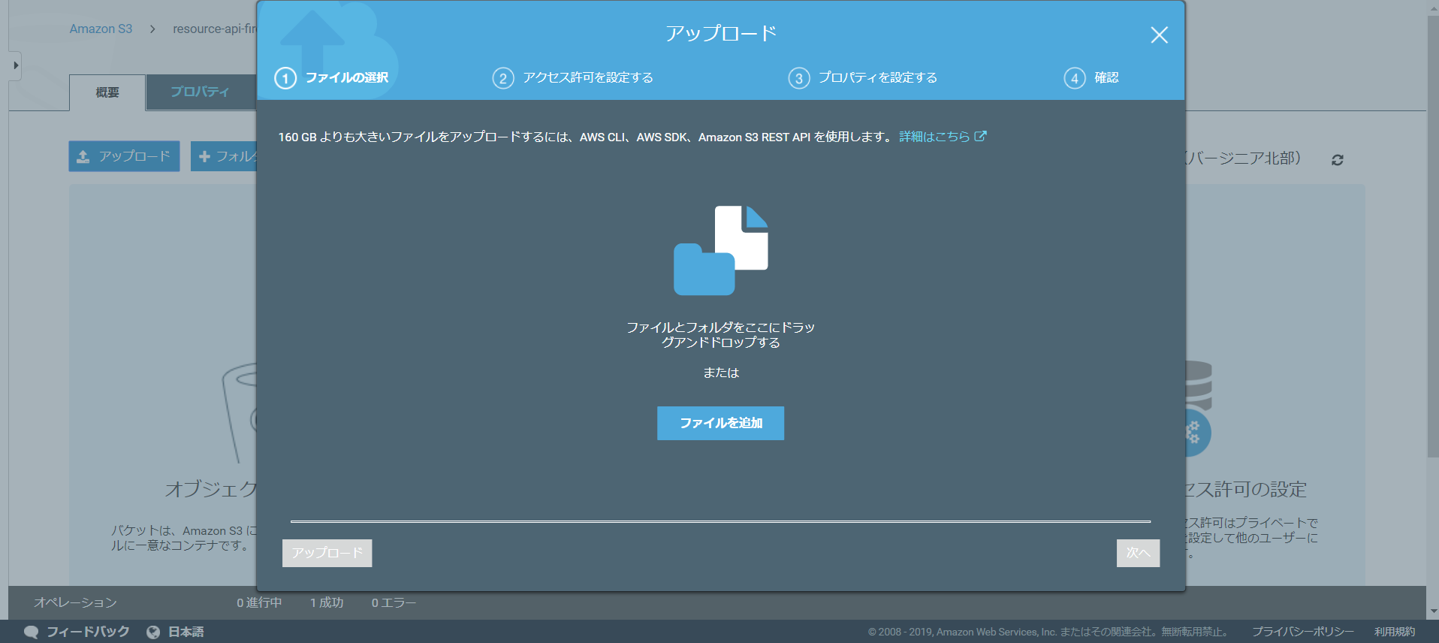

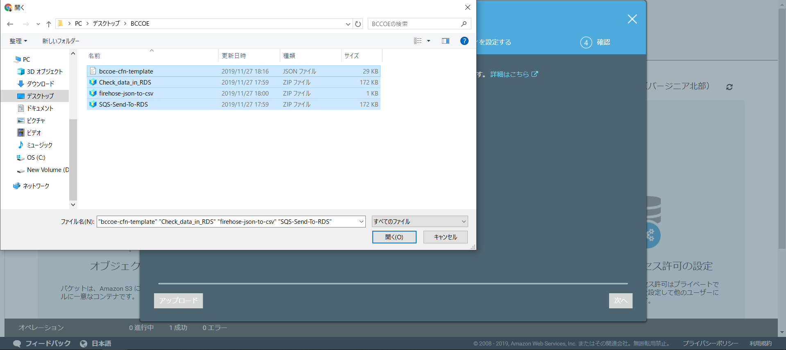

4つのファイルを選ぶ

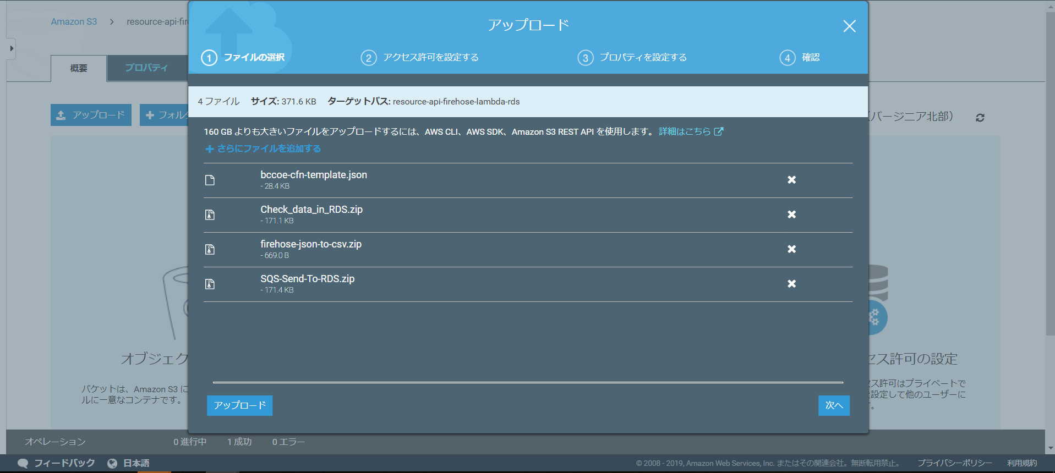

3.bccoe-cfn-tempalte.jsonのオブジェクトURLをコピー
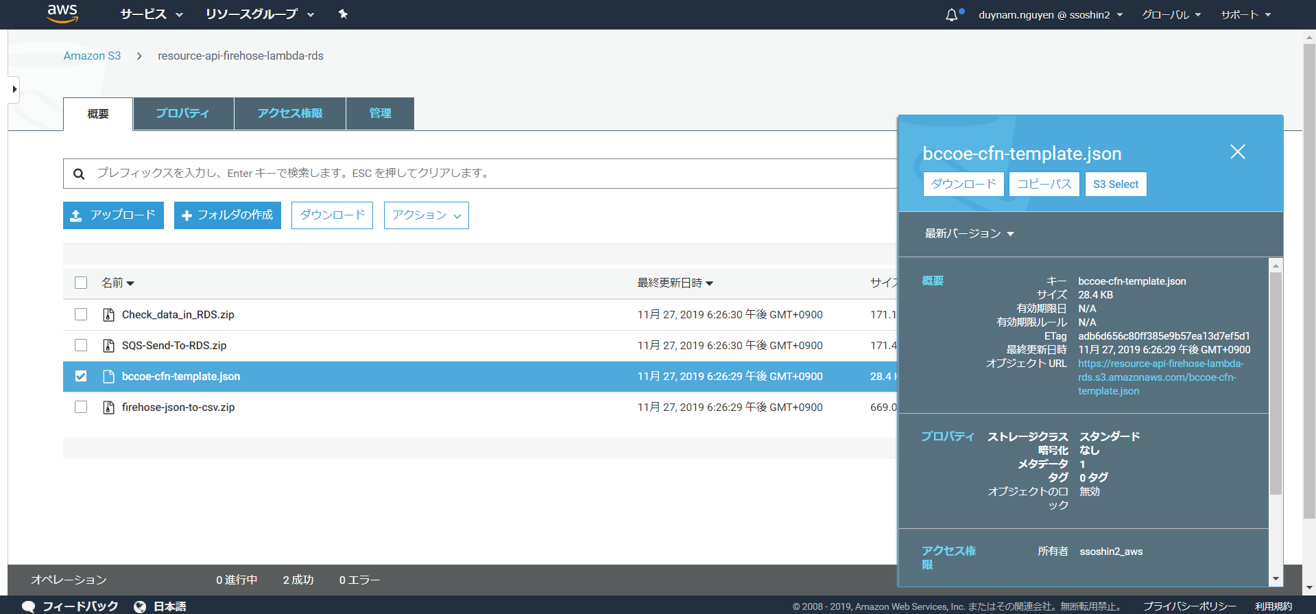

4.CloudFormationの画面に移動して、スタックを作成

④確認
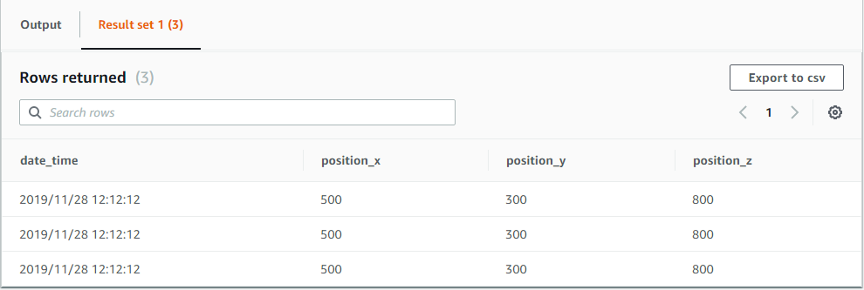
1.RDS(PostgreSQL)のテーブル作成
※「API-FIREHOSE-LAMBDA-RDS-CheckRDSFn***」Lambdaを実行
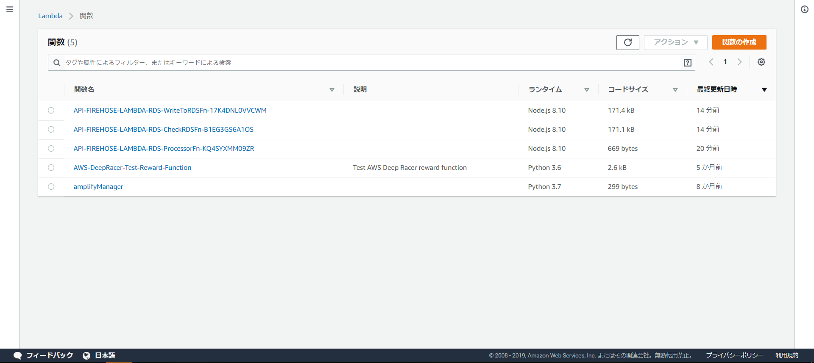

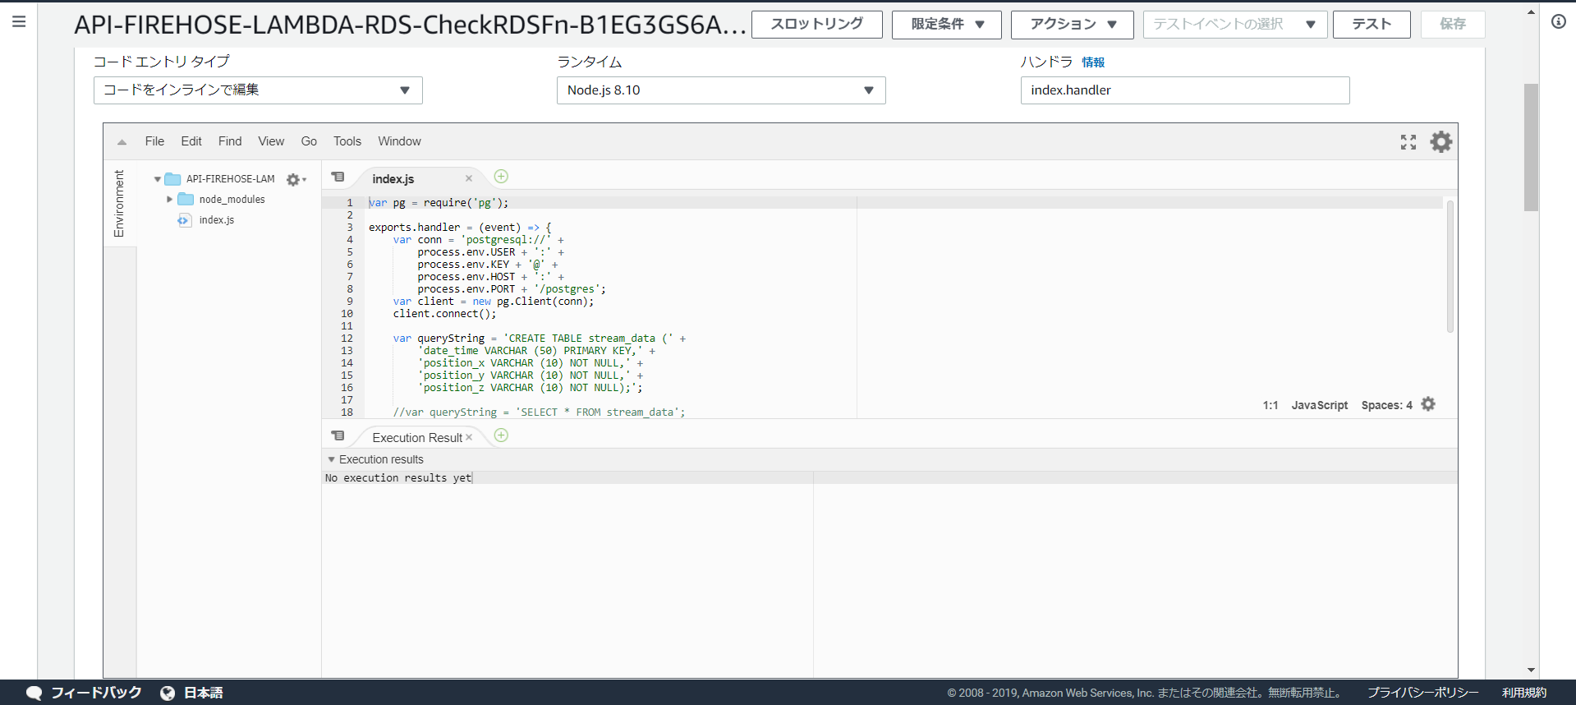
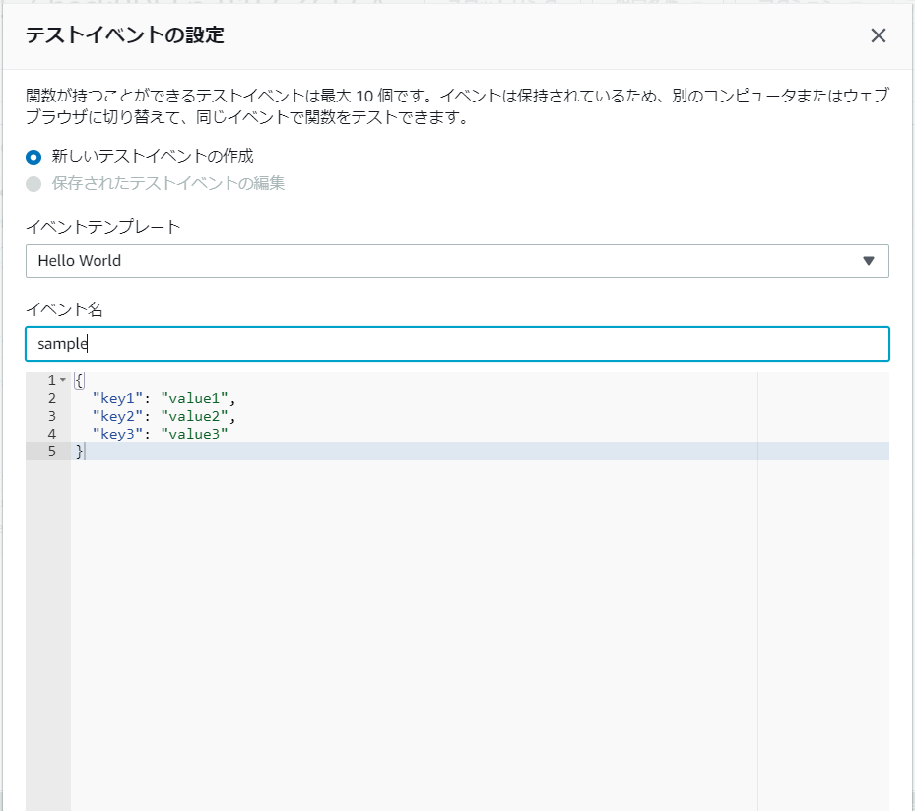

テーブル作成コード
テーブル名：stream_data
フィールド1: date_time
フィールド2: position_x
フィールド3: position_y
フィールド4: position_z

2.API GATEWAYを呼び出し
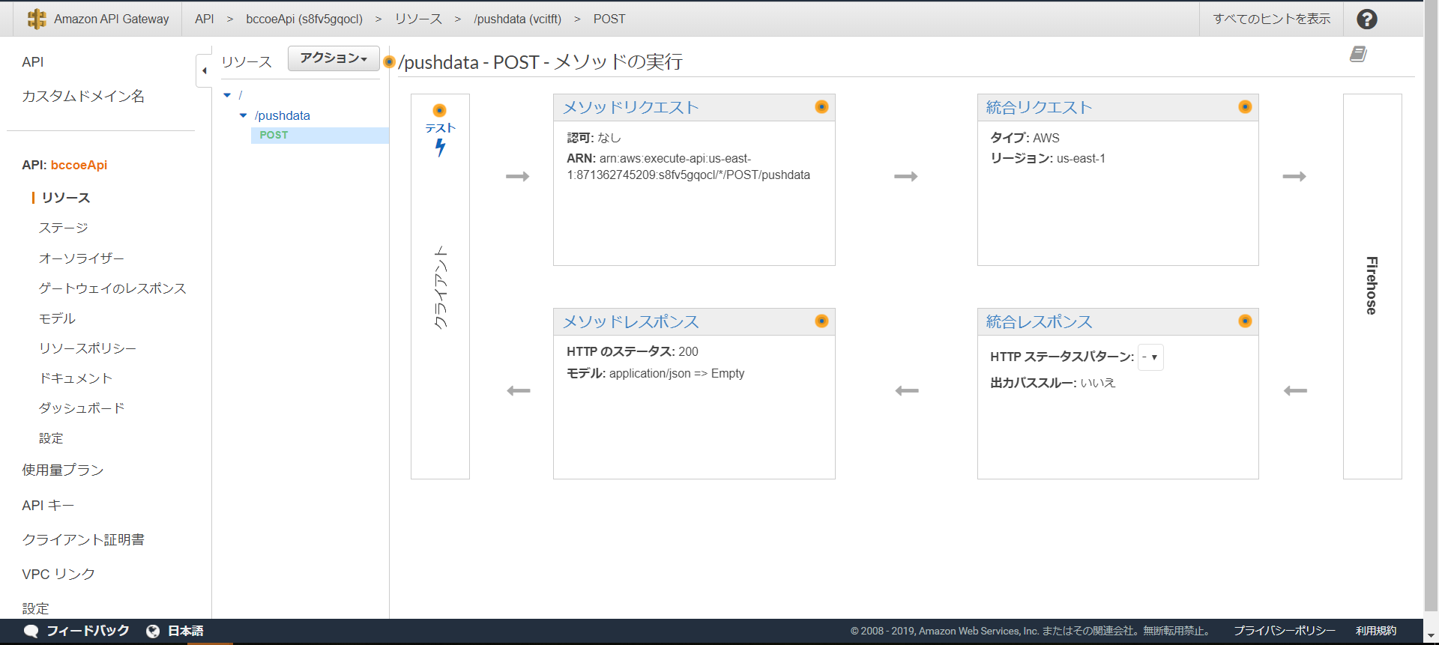

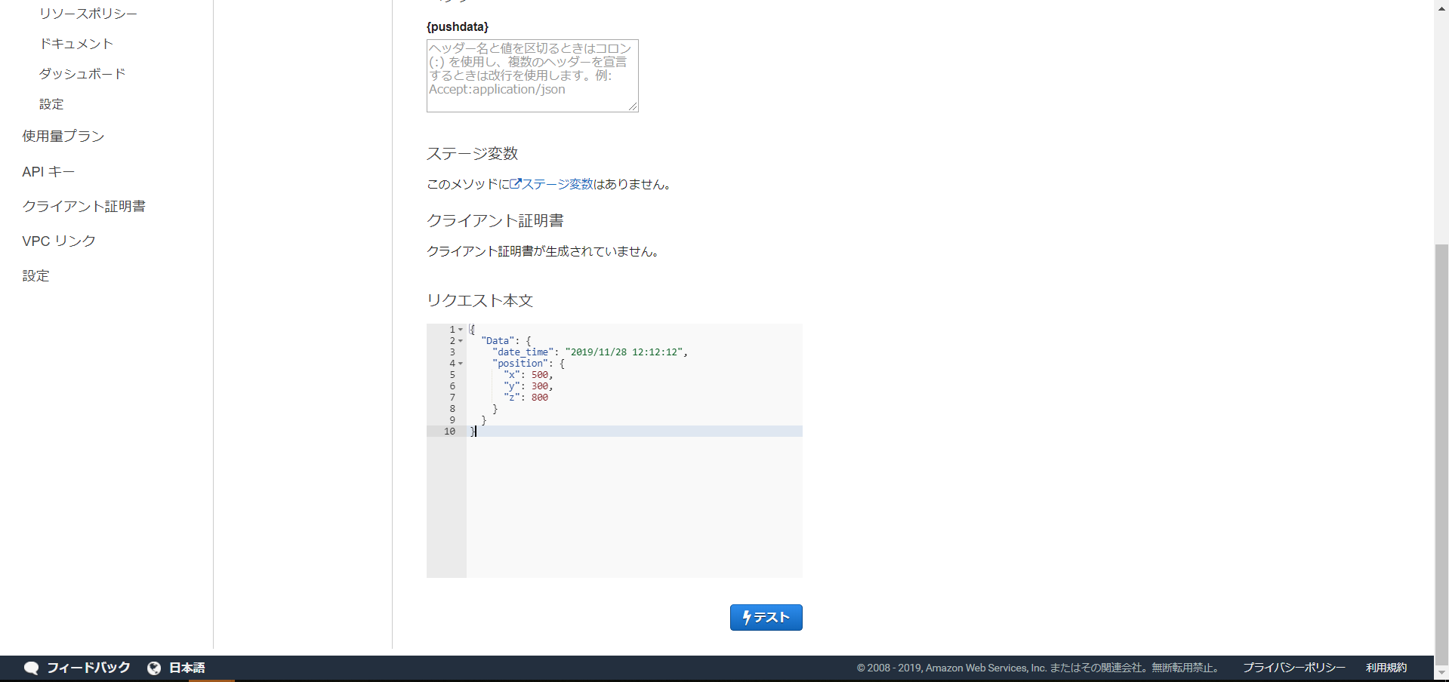

3. データ確認するために、「API-FIREHOSE-LAMBDA-RDS-CheckRDSFn***」Lambdaに戻し
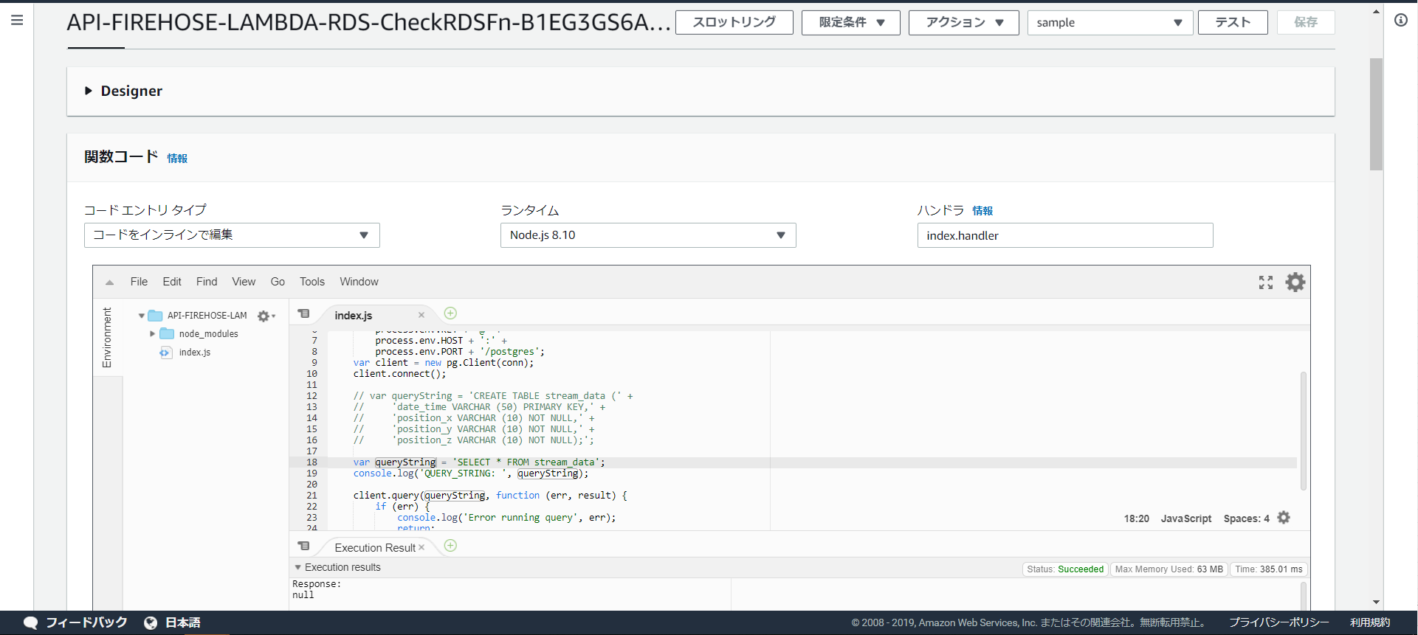

テーブル作成コードを無効して、
"SELECT * FROM stream_data"を有効にして、
テストボタンを押す

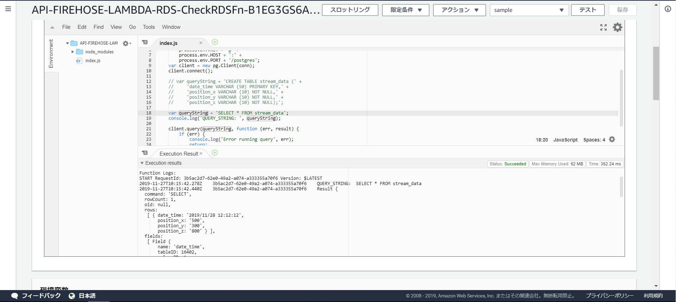

結果

API Gatewayで3回呼び出し
{ "Data": { "date_time": "2019/11/28 12:12:12", "position": { "x": 500, "y": 300, "z": 800 } } }

S3のデータ： csvタイプ

RDS Postgresのデータ

